B型
作成日：令和7年1月18日 |  |  |  |  |  | 地域 | 音更町 |  | 種別 |  | 就労継続支援B型
基本情報 | 名称 | デイセンターばんせい |  |  |  |  |  |  | 地図
 | 所在地 | 音更町字東士狩西6線47番地
 | 電話・FAX | TEL0155-42-8989 FAX0155-67-8080
 | メール アドレス | day@bansei.or.jp
 | ホームページ | http://bansei.or.jp/

サービス内容 | 定員数 | 10 名

 | 開所日 | 月曜日～金曜日
 | 利用時間 | 9:00～16:00 |  |  |  |  |  |  | 休日 | 土（営業日以外）・日・祝日
 | 昼食 | 有り（１食230円） |  |  |  |  |  |  | 送迎 | 有り
 | 工賃 | 平均月額工賃10,000円～15,000円(賞与含む)
 | ＜活動内容＞ ソーセージ、ハム、ベーコンなどを製造販売しています。販売については電話・ＦＡＸにての個人注文の他、道の駅なつぞらのふる里、産地市場らららマルシェにて販売しております。また、地域とのつながりとして音更町ふるさと納税返礼品や各市町村役所・役場、保育所、事業所等へ訪問販売、イベント出店を行なっています。 ＜作業内容＞ ベーコンフォーク刺し、ソーセージ塩漬、充填作業、乾燥、燻煙補助、釜揚げ、冷却、切り離し、加工製品袋詰め、シール貼り、加工場掃除、使用物品洗浄、販売などを行います。就業時間は１日５時間です。 |  |  |  |  |  |  |  | 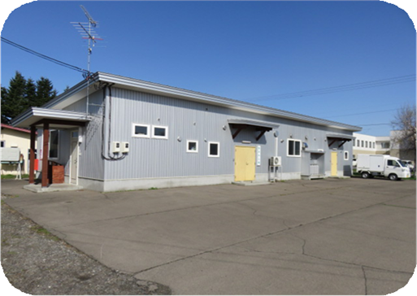 写真

 |  |  |  |  |  |  |  |  | 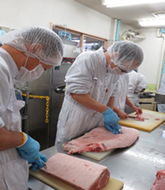 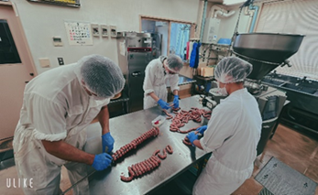 写真

利用者状況 | 現在の利用者数 （令和7年1月現在） |  |  | 総数8名 【身体0名 / 知的8名 / 精神0名 / その他0名】 利用年齢層：平均年齢38歳（男性36歳、女性42歳）
 | 就職者数 |  |  | 令和3年度0名 |  |  |  | 令和4年度1名 |  |  | 令和5年度1名
当事業所について

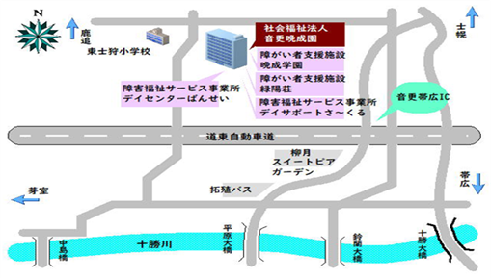 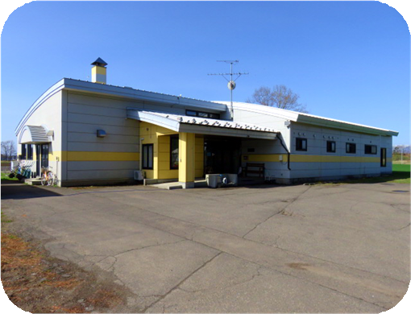 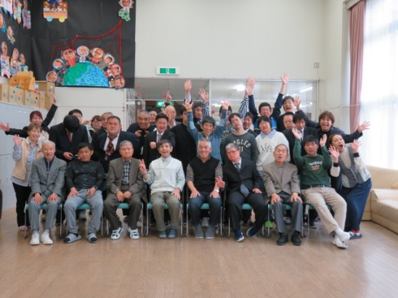 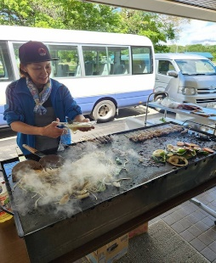 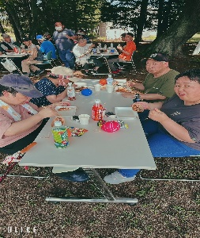 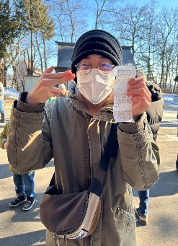 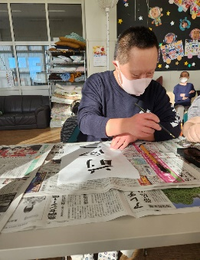 デイセンターばんせいは、多機能型事業所です『みんなの夢と希望を叶えます』をキャッチフレーズに生活介護と就労継続支援B型の活動を行っています。法人内には、相談支援事業所、入所施設、グループホームなどがあり、将来を見据えた支援もご相談できます。 授産活動の他にも、自治会活動に行事やレクリェーション等を行っています。

日中活動の様子
【一日の流れ】 |  |  |  |  |  |  |  |  | 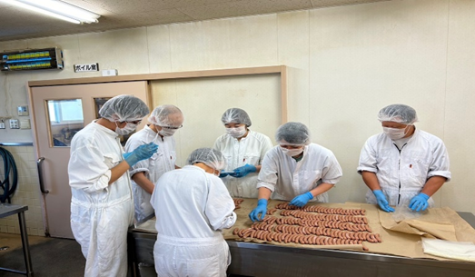 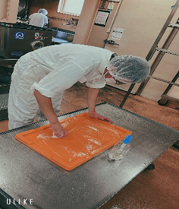 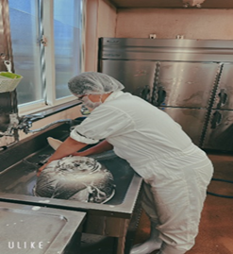 写真

時間 |  |  | 活動内容
～9:00 |  |  | 送迎車などで通所
09:00～09:20 |  |  | バイタルチェック 体調確認
09:30～12:00 |  |  | 食肉加工品製造・包装・清掃
12:00～13:00 |  |  | 昼食
13:00～15:30 |  |  | 食肉加工品製造・包装・清掃
15:30～ |  |  | 帰宅準備・連絡帳配布・送迎車乗車
16:00～ |  |  | 帰宅

【一週間の流れ】

月曜日 | 肉処理・フォーク刺 し・塩漬作業
火曜日 | 充填作業・燻煙・釜揚 げ・冷却・切 り離 し・袋詰 め |  |  |  |  |  |  |  | 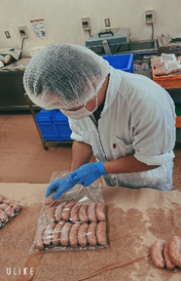 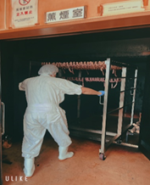 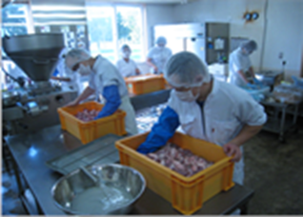 写真
水曜日 | 切り離し・袋詰め・シール貼 り
木曜日 | シール貼 り・仕分 け・加工場掃除 （納品・販売）
金曜日 | 加工場掃除 （納品・販売）
土曜日 | （営業日 のみ）洗車・加工作業準備・環境整備
【一年の流れ】

4月 皆勤・精勤賞授与（自治会） |  |  |  |  | 12月 ギフト販売・忘年会
5月 焼肉 |  |  |  |  | 01月 新年会 書初め・初詣
8月 納涼祭 |  |  |  |  | 02月 節分
9月 オータムフェスタ（法人） |  |  |  |  | 03月 慰労会
 |  | 上記以外 に行事 も実施 されています。

